CEE Equity
CENTRAL AND EASTERN EUROPEAN EQUITY

CHARAKTERISTIKA FONDU
STRUKTURA FONDU
36,50% finanční služby | 36.50%
5,00% spotřeba - cyklická | 5.00%
5,00% materiály | 5.00%
3,30% spotřeba - necyklická | 3.30%
4,70% komunikační služby | 4.70%
2,00% hotovost | 2.00%
15,80% utility | 15.80%
7,00% ostatní | 7.00%
20,70% energetika | 20.70%
Název fondu: | Central and Eastern European Equity

AKCIOVÝ FOND
Investiční manažer: | Generali Investments Partners S.p.A.
Hodnota fondu: | 77,23 mEUR
Počátek obchodování: | 2004-04-23
Investiční cíl: Fond investuje především do akcií společností, které leží či mají největší příjmy z operací ve střední a východní Evropě a jsou kótované na burzách členů CEE. Investičním cílem je dosáhnout dlouhodobý růst investovaného kapitálu a překonat výkonnost benchmarku (který je MSCI EFM Selected Countries Special Weighted – Net Total Return Index).

POPLATKY GENERALI ČESKÁ POJIŠŤOVNA A.S.*
TOP 10
GENERALI INVESTMENTS LUXEMBOURG SA
Rozdíl mezi nákupním a prodejním kurzem podílových jednotek: | Běžné/jednorázové pojistné: 5 %/0 % Mimořádné pojistné 2% resp. 3 %** | Společnost |  |  | % v portfoliu | Sektor
Částečný odkup: | 0,25 % z odkoupené částky, minimálně však 50 Kč a maximálně 500 Kč | CEZ AS (CEZ CK) |  |  | 9.36 | utility
Poplatky za přemístění: | V každém poj. roce 2 zdarma, jinak 0,25 % akt. hodnoty přemístěných jednotek, min. 50 Kč a max. 500 Kč. | PKO Bank Polski SA (PKO PW) |  |  | 6.19 | finanční služby
Poplatky za správu fondu***: | 2 % p.a. | DINO POLSKA SA (DNP PW) |  |  | 4.81 | spotřeba - cyklická
* výtah ze sazebníku poplatků k IŽP týkající se fondů, v případě rozdílů platí sazebník poplatků |  | Powszechny Zaklad Ubezpieczen |  |  | 4.48 | finanční služby
** závisí na produktu *** náklady za správu fondu jsou započtené v NAV (t.j. v kurzu) |  | OTP Bank PLC (OTP HD) |  |  | 4.39 | finanční služby
KOMENTÁŘ K TRHU
KOMENTÁR TRHU
KOMENTÁŘ TRHU
KOMENTÁŘ TRHU
VÝKONNOST FONDU
 |  | KGHM POLSKA MIEDZ SA (KGH PW) |  |  | 3.91 | materiály
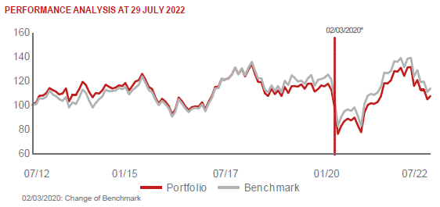 |  | Komercni banka AS (KOMB CK) |  |  | 3.80 | finanční služby
 |  | POLSKI KONCERN NAFTOWY ORLEN |  |  | 3.60 | energie
 |  | BANK PEKAO SA (PEO PW) |  |  | 3.58 | finanční služby
 |  | BANCA TRANSILVANIA SA (TLV RE) |  |  | 3.56 | finanční služby

STATISTIKY
 |  | STD | IR | TE | Rating Morningstar(4) |  | Quartile Morn.
 |  | 24.27% | 0.25% | 1.58% | x |  | x
 |  | (1) Standard Deviation (Směrodatná odchylka): míra rizika, volatilita výkonnosti fondu. (2) Information Ratio (Informační poměr): poměr průměrně dosaženého výnosu oproti odchylce od indexu. (3) Tracking Error: směrodatná odchylka rozdílu výkonnosti fondu a jeho benchmarku.

VÝKONNOST (EUR)

 |  | 1 měsíc (%) | YTD (%) |  | 1 rok (%) | od počátku (%)
Central and Eastern European Equity (ISIN: LU0145470703) |  | -2.57 | -17.37 |  | -13.22 | -31.72
Benchmark * |  | 2.76 | -17.61 |  | -10.94 | 71.13
Excess Return |  | -5.33 | 0.24 |  | -2.28 | -102.85
Červenec 2022
* MSCI EFM Selected Countries Special Weighted – Net Total Return Index
Hodnota investice do podílových fondů může růst, klesat nebo stagnovat podle situace na finančních trzích. Minulé výnosy nejsou zárukou výnosů v budoucnu.

